FO-18-14
 |  | CENTRO INTEGRAL DE REHABILITACIÓN COLOMBIA-CIREC FORMATO DE TOMA DE MEDIDAS AYUDAS DE MOVILIDAD GESTIÓN DE OPERACIONES |  |  |  |  |  |  | Código | FO-18-14

 |  |  |  |  |  |  |  |  | Versión | 4

 |  |  |  |  |  |  |  |  | Fecha de Emisión | 2017-04-19
DATOS DEL PACIENTE:
NOMBRE |  |  |  |  |  | SEXO |  | EDAD | DOCUMENTO IDENTIDAD
 |  |  |  |  |  | Masculino | Femenino | 36 | 1,022,396,448
DIRECCIÓN
 |  |  |  |  |  |  |  |  | FECHA TOMA DE MEDIDAS
TELÉFONO |  |  |  |  |  |  |  |  | 2023-02-10

CARACTERÍSTICAS DE USO
OCUPACION DEL PACIENTE

TIEMPO DE PERMANENCIA EN EL ELEMENTO

TERRENO DONDE SE DESENVUELVE |  | URBANO | RURAL | PENDIENTES | RAMPAS DE DOMICILIO

TIEMPO DE USO POR DIA |  | 1-3 Horas | 3-5 Horas | 5-8 Horas | 8-12 Horas | Más de 12 Horas

AMPERAJE (SILLA MOTORIZADA |  |  |  |  | TIPO DE BATERIA

HISTORIAL MÉDICO / VALORACIÓN CLÍNICA
DIAGNÓSTICO |  |  |  |  |  |  | TIEMPO DE EVOLUCION

PRESENCIA DE ESCARAS |  | SI | NO | LESIÓN MEDULAR |  | ESPECIFIQUE TIPO Y NIVEL DE LESIÓN
 |  |  |  | PCI
PRESENCIA DE DOLOR |  | SI | NO | ECV
 |  |  |  | DISTROFIA MUSCULAR
CONTROL DE ESFINTERES |  | SI | NO | ESCLEROSIS MÚLTIPLE
 |  |  |  | ESPINA BIFIDA
PRESENCIA DE DEFORMIDADES |  | SI | NO | CUADRAPLEGIA
 |  |  |  | PARAPLEGIA
FUERZA MUSCULAR |  | SI | NO | HEMIPLEGIA
 |  |  |  | OTRA PATOLOGÍA
MEDIDAS ANTROPOMÉTRICAS (Paciente).
PESO Kg
TALLA
ANCHO DE CADERA |  |  | M |  | 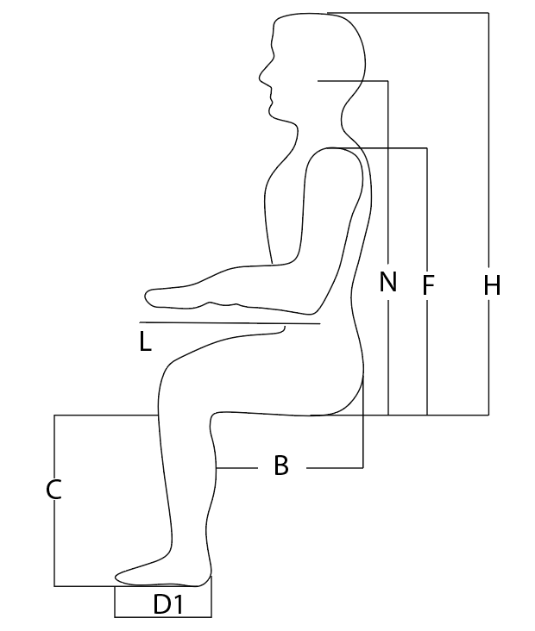 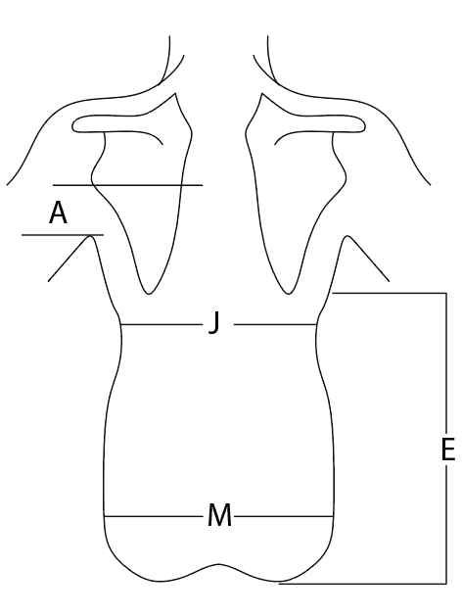

ANCHO DE AXILA Y ESPALDA |  |  | J

ALTURA DE ESPALDA HASTA LA CIMA DE LA CABEZA |  |  | H

ALTURA DE ESPALDA HASTA LA PROTUBERANCIA OCCIPITAL |  |  | N

ALTURA DE ESPALDA DESDE CIMA DE HOMBRO |  |  | F

ALTURA DE ESPALDA DESDE AXILA O MITAD DE ESCAPULA |  |  | A

ALTURA BAJO ESPALDA BAJO ANGULO INFERIOR ESCAPULA |  |  | E

LARGO DEL MUSLO DERECHO |  |  | B

LARGO DEL MUSLO IZQUIERDO |  |  | B

LARGO DE PIERNA DERECHA |  |  | C

LARGO DE PIERNA IZQUIERDA |  |  | C

CARACTERÍSTICAS GENERALES DE LA SILLA

TIPO DE SILLA |  |  | CATEGORIA |  | FUNCIONES |  | MATERIAL |  | OBSERVACIONES / LESIÓN

ESTANDAR |  |  |  | PEDIATRICA | RIGIDA |  | ACERO
NEUROLOGICA O BASCULABLE |  |  |  | ADULTO
ELÉCTRICA |  |  | SISTEMA |  | PLEGABLE |  | ALUMINIO
ACTIVA
SEMI DEPORTIVA |  |  |  | AMPUTADO | BASCULANTE |  | TITANIO
DEPORTIVA |  |  |  | HEMIPLEGICO
COCHE |  |  |  | BARIATRICO |  |  | CARBONO
CARACTERÍSTICAS ESPECIFICAS DE LA SILLA NUEVA (De acuerdo a la formula médica).

APOYA PIES |  | APOYA BRAZOS |  | RUEDAS |  | ESPALDAR |  |  | ASIENTO

 | ELEVABLES | TIPO DE ESCRITORIO |  | RAYO |  | RIGIDO |  |  | TELA
 | BIPODAL | FIJOS |  | RAYO CRUZADO |  | TENSIÓN REGULABLE |  |  | RIGIDO
 | UNIPODAL | TIPO ESCRITORIO |  | TIPO MAG |  | TELA |  |  | FIJO
 |  | REGULABLES ALTURA |  | SPINERGY |  | MANIJAS LARGAS |  |  | EXTRAIBLE
 |  | DESMONTABLES |  | SEMI NEUMATICAS |  | MANIJAS CORTAS |  |  | TACO ABDUCTOR
 |  | ABATIBLE |  | NEUMATICAS |  | MANIJAS ABATIBLES |  |  | OBSERVACIONES
 |  |  |  | MACIZAS |  | MANIJA UNICA
 |  |  |  | ARO PROPULSOR |  | FRENOS PARA CUIDADOR
CARACTERISTICAS ESPECIFICAS DE LAS SILLA

COJÍN |  | SOPORTES LATERALES |  | OBSERVACIONES |  | APOYA CABEZAS |  | CINTURONES

 | Inflable Neumatico | Ajustables en Altura |  |  |  | Anatomico |  | Cinturón Pélvico 2 puntos
 | Espuma | Ajustables en Profundidad |  |  |  | Plano |  | Cinturón Pélvico 4 puntos
 | Espuma y gel Hibrido | Abatibles |  |  |  | Occipital |  | Cinturón Pélvico seguridad
 | Aire y Espuma Hibrido | Fijos |  |  |  |  |  | Pechera
 | Base Rígida |  |  |  |  |  |  | Cinturón tipo calzón
 | Alto Perfil |  |  |  |  |  |  | Pantorrilleras
 | Bajo Perfil |  |  |  |  |  |  | Cinturones de Amarre
MÉDICO FISIATRA |  |  |  | TERAPIA OCUPACIONAL |  |  |  | TÉCNOLOGO

Nombre / No. CM |  |  |  | Nombre / No. CM |  |  |  | Nombre / No. CM

